Sheet1
* 요구사항
다른 통합문서로 존재하는 여섯 개 지점 데이터들의 합계 표 만들기

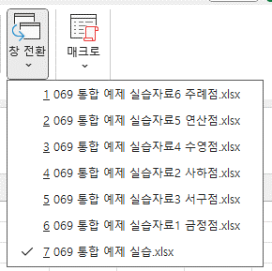
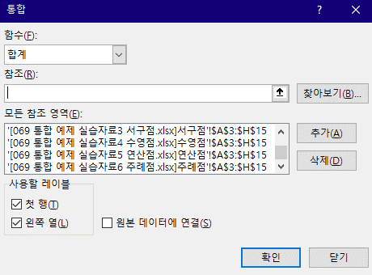
 | 과일/견과 | 채소 | 쌀/잡곡 | 정육/계란류 | 수산물 | 음료 | 과자 | [보기] > [창 전환] 기능을 활용하면서 통합 데이터의 참조 영역들을 선택하여 [추가]한 후 [확인]하면 된다.
1월 | 100,530 | 83,230 | 74,930 | 68,500 | 62,260 | 61,140 | 56,290
2월 | 77,180 | 68,660 | 81,330 | 94,060 | 76,650 | 83,250 | 71,510
3월 | 79,420 | 95,970 | 69,190 | 61,910 | 42,340 | 68,780 | 81,180
4월 | 70,750 | 66,490 | 58,270 | 69,590 | 70,320 | 70,350 | 69,930
5월 | 83,790 | 97,000 | 58,920 | 71,790 | 89,620 | 84,160 | 64,520
6월 | 97,890 | 77,210 | 96,230 | 103,550 | 74,960 | 61,680 | 86,530
7월 | 68,560 | 89,820 | 64,870 | 76,860 | 54,040 | 59,850 | 53,410
8월 | 50,010 | 75,230 | 75,990 | 68,190 | 82,450 | 62,510 | 76,550
9월 | 84,550 | 92,550 | 67,600 | 85,430 | 83,070 | 73,390 | 72,530
10월 | 57,280 | 70,890 | 77,670 | 98,050 | 88,800 | 72,740 | 58,980
11월 | 61,280 | 72,460 | 54,910 | 65,310 | 59,760 | 72,100 | 49,570
12월 | 66,520 | 64,820 | 80,400 | 54,020 | 77,370 | 60,670 | 77,670

